PP
Příloha č. 2 Kupní smlouvy - technická specifikace Propagační předměty (II.) 006 - 2025

 | Vyplní se automaticky
 | Vyplní dodavatel
 |  |  |  |  |  |  | [DOPLNÍ DODAVATEL]
Položka | Název | Množství | Měrná jednotka [MJ] | Popis | Ilustrační obrázek | MAXIMÁLNÍ CENA za měrnou jednotku (MJ) v Kč bez DPH | NABÍDKOVÁ CENA za měrnou jednotku (MJ) v Kč bez DPH | NABÍDKOVÁ CENA CELKEM v Kč bez DPH | VYHOVUJE / NEVYHOVUJE | Fakturace | Financováno z projektových finančních prostředků | Obchodní podmínky NAD RÁMEC STANDARDNÍCH obchodních podmínek | Kontaktní osoba k převzetí zboží | Místo dodání | Termín dodání (uveden v kalend. dnech od dojití výzvy Objednatele k plnění Smlouvy) | CPV - výběr propagační předměty
1 | Tenká propiska černá | 1,000 | ks | Hliníkové kuličkové pero v černé barvě, s touchpen. Náplň modré barvy. S povrchovou úpravou, příjemné na dotek. Menší rozměry. Délka 13-14 cm, Ø 7-8 mm. Potisk: Laser: logo ZČU + text "ZCU.CZ" Grafické podklady budou dodány vítěznému dodavateli. |  | 25.00 Kč |  |  |  | Společná faktura | NE | Požadavek na dodání produktové karty jako součást nabídky k ověření splnění zadané specifikace. | Sklad: Ilona Skalová, Tel.: 37763 1333, nebo Vnější vztahy a komunikace: Mgr. Jana Kuchová, Tel.: 37763 1071, 725 870 136 | Univerzitní 22, 301 00 Plzeň, budova Fakulty strojní, Provoz a služby - Centrální sklad ZČU, místnost UU 010 Dodání ve všední dny od 6:00 do 14:00 hod | 30 dní | 39294100-0 - Informační a propagační výrobky
2 | Hadřík z rPET na PC, brýle, mobil | 500 | ks | Čisticí hadřík z RPET mikrovlákna. Vhodný pro čištění brýlí, mobilních telefonů, počítačových obrazovek apod. Min. rozměry 13x13 cm. Celoplošný potisk - digitální transfer / sublimační tisk - barvy fakult. Grafické podklady budou dodány vítěznému dodavateli. | 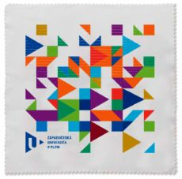 | 25.00 Kč
3 | Hadřík z rPET na PC, brýle, mobil | 300 | ks | Čisticí hadřík z RPET mikrovlákna. Vhodný pro čištění brýlí, mobilních telefonů, počítačových obrazovek apod. Min. rozměry 13x13 cm. Celoplošný potisk - digitální transfer / sublimační tisk. Grafické podklady budou dodány vítěznému dodavateli. | 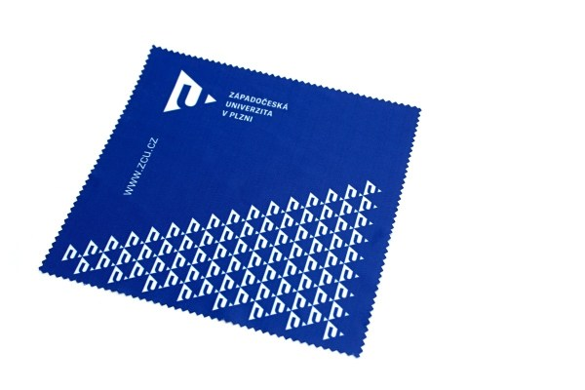 | 25.00 Kč
4 | Sluneční brýle UV 400 | 500 | ks | Plastové sluneční brýle. UV ochrana min. 400. Matný povrch, transparentní obroučky. Modré nožičky, modré metalické čočky. Potisk z boku na levé nožičce (bílá/světle šedá/stříbrná): logo ZČU a text "ZCU.CZ" Grafické podklady budou dodány vítěznému dodavateli. |  | 25.00 Kč
5 | Button 4,4 cm "placka" | 1,000 | ks | Placka 44 mm - spínací špendlík; celoplošný barevný potisk. Grafické podklady budou dodány vítěznému dodavateli. | 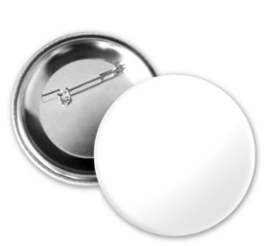 | 12.00 Kč
6 | Ekologická dárková taška z recyklovaného papíru, modrá | 2,000 | ks | Papírová taška z recyklovaného papíru (min. 50 % recyklovaný papír), tmavě modrá. Kroucená ucha. Gramáž: min. 90 g/m² Rozměry na formát A4 - min. 22 x 10 x 31 cm. Potisk: logo ZČU s logotypem v bílé barvě, min. o velikosti 3x6 cm. Grafické podklady budou dodány vítěznému dodavateli. | 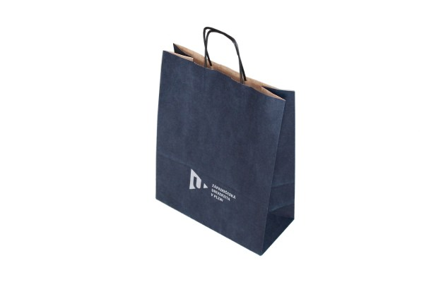 | 25.00 Kč
7 | Přívěšek - svítilna s podsvíceným logem | 500 | ks | LED svítilna s klíčenkou na šňůrce. Včetně baterií. Materiál: ABS. Barva: modrá. Rozměry: Ø 1,3 x 6,3 cm +/- 2 mm. Potisk: Laser: logo ZČU + text "ZCU.CZ"; při rozsvícení svítilny podsvícené logo. Grafické podklady budou dodány vítěznému dodavateli. | 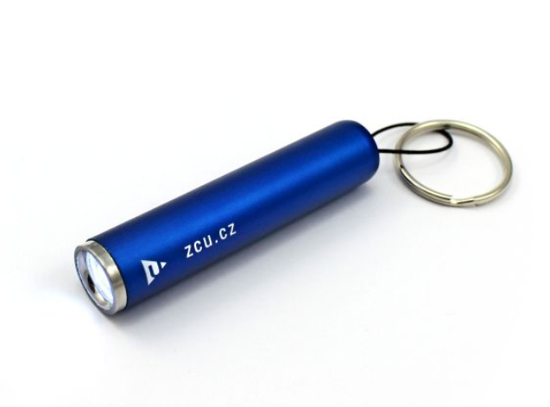 | 35.00 Kč
8 | Balzám na rty ve stříbrné kouli; UV filtr | 800 | ks | Přírodní balzám na rty. V kulatém obalu s metalickým vzhledem. Dermatologicky testováno. Ochranný faktor min. SPF 15. Doba upotřebitelnosti min. 9 měsíců od dodání zboží. Průměr koule: 3,5-4 cm Potisk: tampontisk – logo ZČU (bez logotypu) a nápis „ZCU.CZ“ - dle přiloženého obrázku. Barva potisku: šedá Grafické podklady budou dodány vítěznému dodavateli. |  | 35.00 Kč
9 | Pera v barvách fakult | 2,050 | ks | Kovové kuličkové pero s klipem a pogumovaným "soft touch" povrchem, se dvěma dělícími proužky. Kuličková náplň modré barvy. Rozměry cca: průměr 1 x 14 cm (+/- 2 mm). Potisk: LOGO ZČU + text "ZÁPADOČESKÁ UNIVERZITA V PLZNI" Mix barev: počty k jednotlivým barvám viz níže 160 ks Tmavě zelená 250 ks Světle zelená 250 ks Žlutá 60 ks Červená 210 ks Bordo 250 ks Tyrkysová 250 ks Světle modrá 150 ks Oranžová 470 ks Tmavě modrá. | 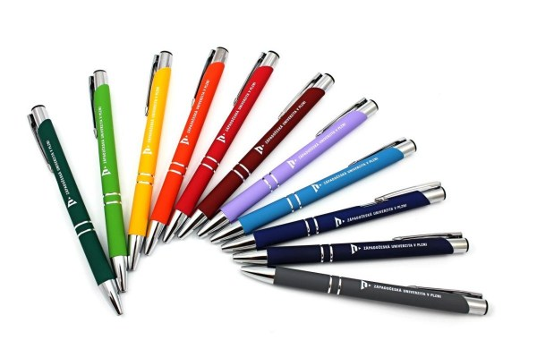 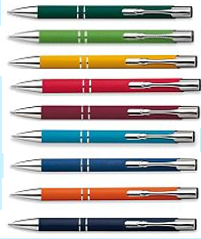 | 30.00 Kč
10 | Blok trhací A5, lepený | 1,000 | ks | Min. 50 listů z ofsetového kancelářského papíru min. 80g, na zadní straně kartonová podložka. Lepená vazba. Potisk: v záhlaví logo s českým logotypem, v zápatí barevné trojúhelníky v barvách fakult (10 barev). Grafika bude zaslána vítěznému dodavateli. | 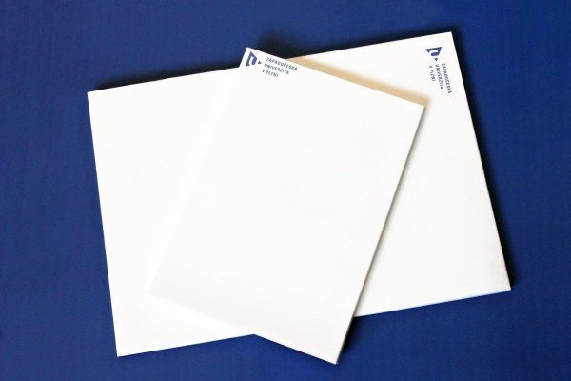 | 25.00 Kč
11 | Blok trhací A4, lepený | 300 | ks | Min. 50 listů z ofsetového kancelářského papíru min. 80g, na zadní straně kartonová podložka. Lepená vazba. Potisk: v záhlaví logo s českým logotypem, v zápatí barevné trojúhelníky v barvách fakult (10 barev). Grafika bude zaslána vítěznému dodavateli. |  | 55.00 Kč

Informace pro dodavatele: Pokud se dodavateli při zadávání jednotkových cen objeví text - "NEVYHOVUJE", znamená to překročení stanovené maximální nepřekročitelné nabídkové ceny, a to znamená nesplnění podmínek stanovených Zadavatelem. Pokud bude nabídka v této podobě podána Zadavateli, bude při posouzení vyřazena. |  |  |  |  |  | CELKOVÁ MAXIMÁLNÍ CENA za celou VZ v Kč BEZ DPH | CELKOVÁ NABÍDKOVÁ CENA v Kč bez DPH
V případě, že se dodavatel při předání zboží na některá uvedená tel. čísla nedovolá, bude v takovém případě volat tel. 377 631 320. |  |  |  |  |  | 268,000.00 Kč | 0.00 Kč

